Sheet2
信息学院办公桌椅采购报价清单
产品名称 | 参考图片 | 技术参数要求 | 数量 | 单位 | 单价（元） | 合价（元）
办公桌 | 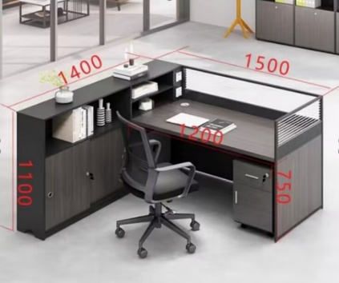 | 1、桌面尺寸：1200*600；屏风尺寸：1200*1100、600*1100；高柜尺寸：1400*300*1100；活动柜尺寸：40*42*56加轮子高度(单位：长*宽*高mm） 2、面材：采用浸渍胶膜纸饰面，耐划痕、耐磨性强、耐香烟灼烧、耐干热、耐污染腐蚀。 3、基材：采用刨花板，经防潮、防虫、防腐处理，强度高、刚性好、不变形，桌面层板厚≥25mm，其余部位厚度≥16mm。 4、封边条：采用1.2mm厚PVC封边条，封边严密、平整、不脱胶、表面没有胶渍。 封边条：塑料封边条有害物质限量；全自动机械热压封边，表面耐光色牢度度达到≥4级，应无开裂、无皱纹等，边缘应光滑平直、无缺损。 5、胶粘剂：采用环保胶粘剂，粘合牢度大，无有害气体挥发和刺激性气味。 胶粘剂：游离甲醛≤1.0g/kg,甲苯+二甲苯≤10g/kg,苯≤0.20g/kg,总挥发性有机物≤350g/L。 6、五金件：三合一连接件、阻尼铰链、阻尼三节轨、拉手，耐磨损五金配件。 三合一连接件：金属镀层抗盐雾达到18h，1.5mm以下锈点≤20点/dm其中>1.0mm锈点不超过5点(距离边缘棱角2mm以内的不计)、木榫含水率≤7.0%。 阻尼三节轨：过载垂直向下静载荷，250N，10次。无缺陷，过载水平侧向静载荷125N，各5次。无缺陷，过载猛关或猛开无缺陷。耐腐蚀18h，1.5mm以下锈点不应超过20点/dm，其中直径1.0mm以上的锈点不应超过5点/dm(距离边缘棱角2mm以内不计)。 拉手：抗盐雾18h，直径1.5mm以下锈点≤20点/dm”，其中直径≥1.0mm锈点不超过5点(距边缘棱角2mm以内不计)：电镀层表面应无剥落、返锈、毛刺,表面应无烧焦、起泡、针孔、裂纹、花斑(不包括镀彩锌)和划痕。 7、结构:右侧为独立柜、上部为抽拉屉，下部为开门柜。 8、提供生产本批产品的原材料环保检测报告。 | 10 | 套
办公椅 |  | 1、规格：570*640*920±10(mm)(单位：长*宽*高mm） 2、椅背：工程料PP+纤维 3、椅座：12MM加厚座板+一体成型定型海绵 4、面料：办公专用网布，座布料 5、扶手：PU扶手面 6、椅脚：五爪尼龙脚 7、提供生产本批产品的原材料环保检测报告。 | 10 | 张
合计 |  |  | 元

 | 注：1、报价含商品、人工、运输、保险、安装、调试、税费等一切相关费用的综合报价。

 | 供应商名称（公章）：
 | 授权代表（签字）：
 | 联系方式：

